POKLON KUTIJE
RBR. POLICE | Slika | Motiv | kol | NAŠA ŠIFRA | Muller šifra | Naziv | Barkod | VPC | VPC+PDV
34 |  | 042S |  | PK002 | 2527679 | Poklon kutija 9.5*9.5*6 | 3858888683795 | 2.12 | 2.65
33 |  | 042M |  | PK003 | 2557660 | Poklon kutija 11.5*11.5*6.5 | 3858888683801 | 2.55 | 3.19
32 | 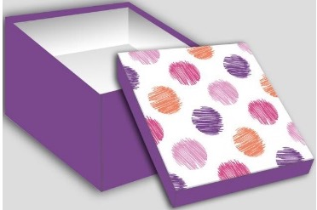 | 159S |  | PK002 | 2527679 | Poklon kutija 9.5*9.5*6 | 3858888683795 | 2.12 | 2.65
31 |  | 159M |  | PK003 | 2557660 | Poklon kutija 11.5*11.5*6.5 | 3858888683801 | 2.55 | 3.19
18 | 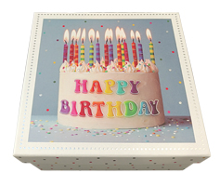 | BOX-2487S |  | PK014 | 2568778 | Poklon kutija 15,5*15,5*7,5 | 3858888685072 | 3.29 | 4.11
17 |  | BOX-2487M |  | PK015 | 2557669 | Poklon kutija 18*18*8,5 | 3858888685089 | 3.82 | 4.78
16 |  | BOX-2487L |  | PK018 | 2479707 | Poklon kutija 20*20*9,5 | 3858888683863 | 4.14 | 5.18
21 |  | BOX-2291S |  | PK014 | 2568778 | Poklon kutija 15,5*15,5*7,5 | 3858888685072 | 3.29 | 4.11
20 | 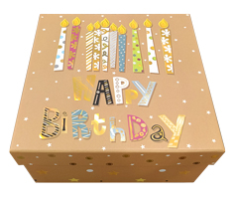 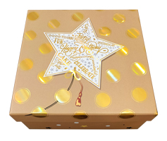 | BOX-2291M |  | PK015 | 2557669 | Poklon kutija 18*18*8,5 | 3858888685089 | 3.82 | 4.78
19 |  | BOX-2291L |  | PK018 | 2479707 | Poklon kutija 20*20*9,5 | 3858888683863 | 4.14 | 5.18
30 | 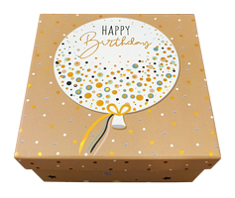 | BOX-2293S |  | PK014 | 2568778 | Poklon kutija 15,5*15,5*7,5 | 3858888685072 | 3.29 | 4.11
29 |  | BOX-2293M |  | PK015 | 2557669 | Poklon kutija 18*18*8,5 | 3858888685089 | 3.82 | 4.78
28 |  | BOX-2293L |  | PK018 | 2479707 | Poklon kutija 20*20*9,5 | 3858888683863 | 4.14 | 5.18
27 |  | BOX-2282S |  | PK014 | 2568778 | Poklon kutija 15,5*15,5*7,5 | 3858888685072 | 3.29 | 4.11
26 | 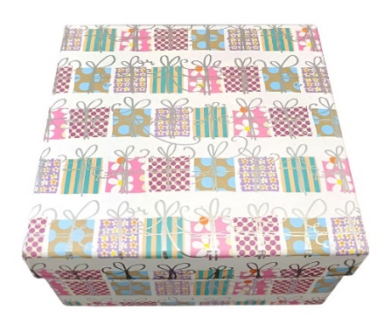 | BOX-2282M |  | PK015 | 2557669 | Poklon kutija 18*18*8,5 | 3858888685089 | 3.82 | 4.78
25 | 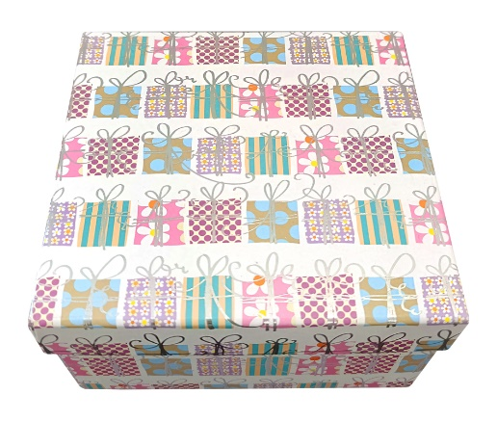 | BOX-2282L |  | PK018 | 2479707 | Poklon kutija 20*20*9,5 | 3858888683863 | 4.14 | 5.18
15 |  | BOX-8844S |  | PK014 | 2568778 | Poklon kutija 19*13,5*6 | 3858888685072 | 3.29 | 4.11
14 |  | BOX-8844M |  | PK015 | 2557669 | Poklon kutija 22*16*6,5 | 3858888685089 | 3.82 | 4.78
13 |  | BOX-8844L |  | PK018 | 2479707 | Poklon kutija 24,5*17,5*7 | 3858888683863 | 4.14 | 5.18
3 |  | BOX-8847S |  | PK014 | 2568778 | Poklon kutija 19*13,5*6 | 3858888685072 | 3.29 | 4.11
2 |  | BOX-8847M |  | PK015 | 2557669 | Poklon kutija 22*16*6,5 | 3858888685089 | 3.82 | 4.78
1 |  | BOX-8847L |  | PK018 | 2479707 | Poklon kutija 24,5*17,5*7 | 3858888683863 | 4.14 | 5.18
6 | 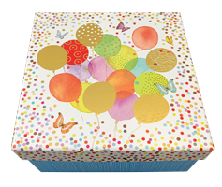 | BOX-8872S |  | PK014 | 2568778 | Poklon kutija 15,5*15,5*7,5 | 3858888685072 | 3.29 | 4.11
4 |  | BOX-8872M |  | PK015 | 2557669 | Poklon kutija 18*18*8,5 | 3858888685089 | 3.82 | 4.78
5 |  | BOX-8872L |  | PK018 | 2479707 | Poklon kutija 20*20*9,5 | 3858888683863 | 4.14 | 5.18
12 |  | BOX-8873S |  | PK014 | 2568778 | Poklon kutija 19*13,5*6 | 3858888685072 | 3.29 | 4.11
11 |  | BOX-8873M |  | PK015 | 2557669 | Poklon kutija 22*16*6,5 | 3858888685089 | 3.82 | 4.78
10 | 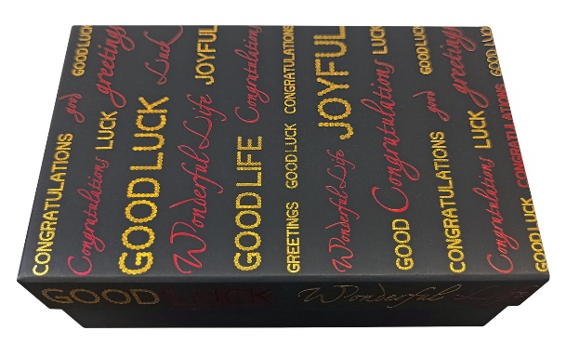 | BOX-8873L |  | PK018 | 2479707 | Poklon kutija 24,5*17,5*7 | 3858888683863 | 4.14 | 5.18
24 | 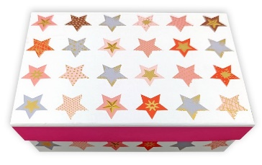 | BOX-8850S |  | PK014 | 2568778 | Poklon kutija 19*13,5*6 | 3858888685072 | 3.29 | 4.11
23 |  | BOX-8850M |  | PK015 | 2557669 | Poklon kutija 22*16*6,5 | 3858888685089 | 3.82 | 4.78
22 |  | BOX-8850L |  | PK018 | 2479707 | Poklon kutija 24,5*17,5*7 | 3858888683863 | 4.14 | 5.18
9 | 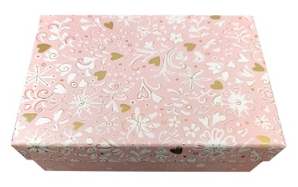 | BOX-2415S |  | PK014 | 2568778 | Poklon kutija 19*13,5*6 | 3858888685072 | 3.29 | 4.11
8 |  | BOX-2415M |  | PK015 | 2557669 | Poklon kutija 22*16*6,5 | 3858888685089 | 3.82 | 4.78
7 | 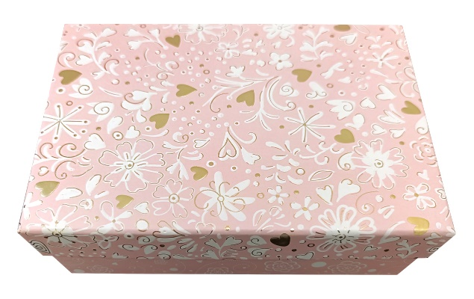 | BOX-2415L |  | PK018 | 2479707 | Poklon kutija 24,5*17,5*7 | 3858888683863 | 4.14 | 5.18

